Skabelon
Kørselsbilag for kørsel i egen bil |  | Nr.
(Afregning af én kørsel tur/retur pr. bilag)

Dato
Kursus / projekt
Kørsel fra |  |  | til : | Retur (sæt X) :
Øvrige bemærkninger

 | km á kr. | 1.90 | (2021) | kr -
Kilometer i alt | km á kr. | 1.98 | 2022 | kr -
Samlede udgifter |  |  |  | kr -
Navn (ejer)

underskrift
Skattefri kørselsgodtgørelse kan kun udbetales for kørsel med egen bil - således ikke til firmabiler.

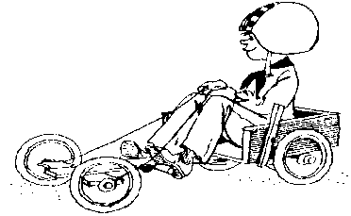

Kørselsbilag for kørsel i egen bil |  | Nr.
(Afregning af én kørsel tur/retur pr. bilag)

Dato
Kursus / projekt
Kørsel fra |  |  | til : | Retur (sæt X) :
Øvrige bemærkninger

 | km á kr. | 1.90 | (2021) | kr -
Kilometer i alt | km á kr. | 1.98 | 2022 | kr -
Samlede udgifter |  |  |  | kr -
Navn (ejer)

underskrift
Skattefri kørselsgodtgørelse kan kun udbetales for kørsel med egen bil - således ikke til firmabiler.

